상품제안서
카카오프렌즈 우산&타올세트 | 상품코드: F18836

 |  |  |  |  |  |  | 02-412-0044 | www.easy1.co.kr
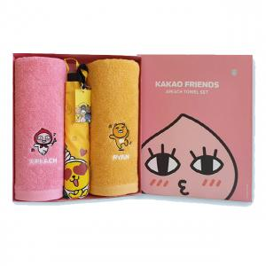 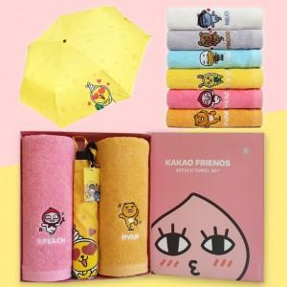

【상세/제작정보】

【인쇄/포장옵션】 | 실크, 자수 / 포장불가능

【공급단가】 | 수량 | 50~ | 100~ | 500~ | 1,000~ | 2,000~
*VAT별도 | 단가 | 20,000원 | 19,680원 | 19,200원 | 18,720원 | 18,400원

【상품 URL】 | https://dev.easy1.co.kr:443/src/goods_detail.php?gdno=18836

